hhd
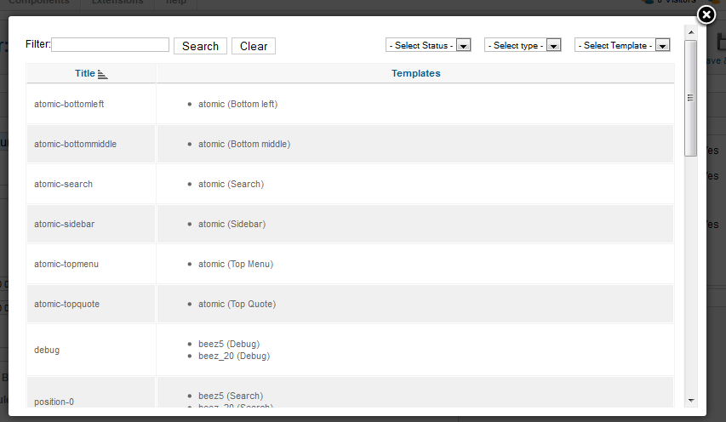
stt
1 | làm file hướng dẫn mở shop như nava
2 | làm hướng dẫn feedback cho khách hàng dựa trên feedback của ebay
3 | lưu ý trong file giao diện khi copy vào file LuậnVăn ta phải đánh stt hình
4 | bộ màu sắc ngôi sao
5 | gd QL - SanPham 05 (xem sửa thông tin sp đang đấu giá) - thực tế khi code ko phải làm mất tác dụng thanh tab "mo ta chi tiet" mà làm mất tác dụng nút lưu ở tab đó
6
7
8
9
10
11
12
13
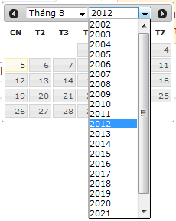
14
15

 | lưu ý: admin qui định kích thước banner
 | qui định gói dịch vụ
 | admin có quyền xóa user, sản phẩm, shop vi phạm

